Sheet1
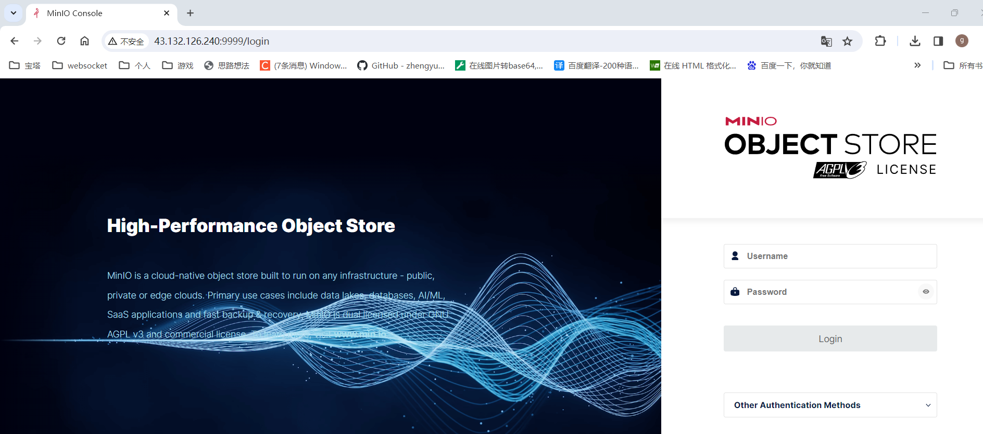
11。安装minio
点击终端，打开linux终端命令页面
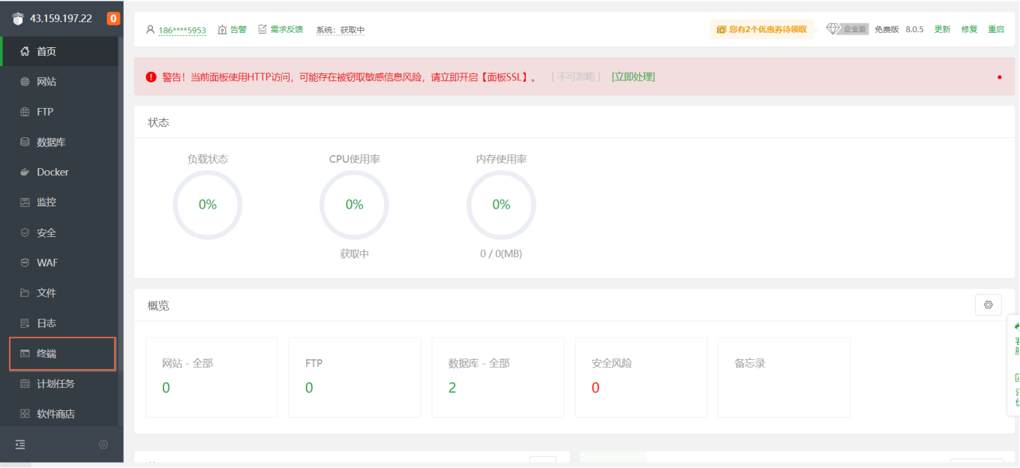

终端命令中分别输入以下命令输入
 | cd /opt
 | mkdir minio
 | cd minio
 | wget https://dl.minio.io/server/minio/release/linux-amd64/minio
 | touch minio.log
 | chmod 777 minio
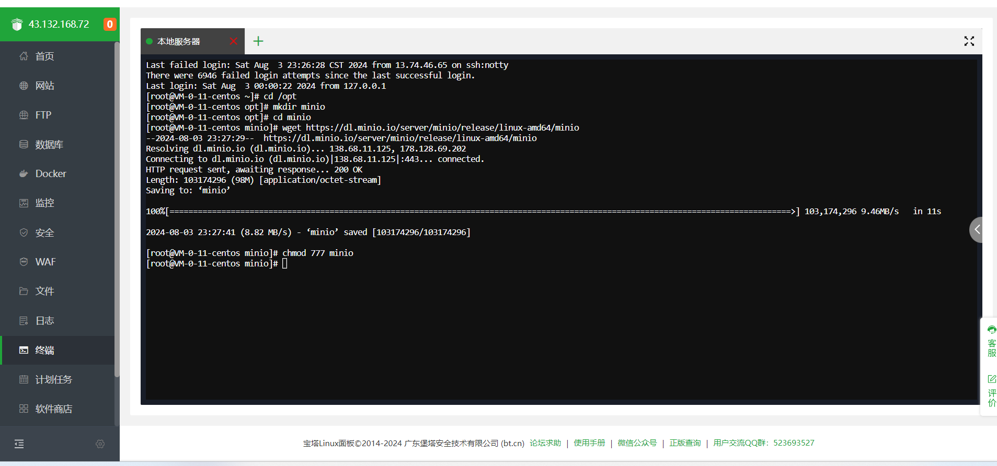

点击文件，进入【opt/minio】目录
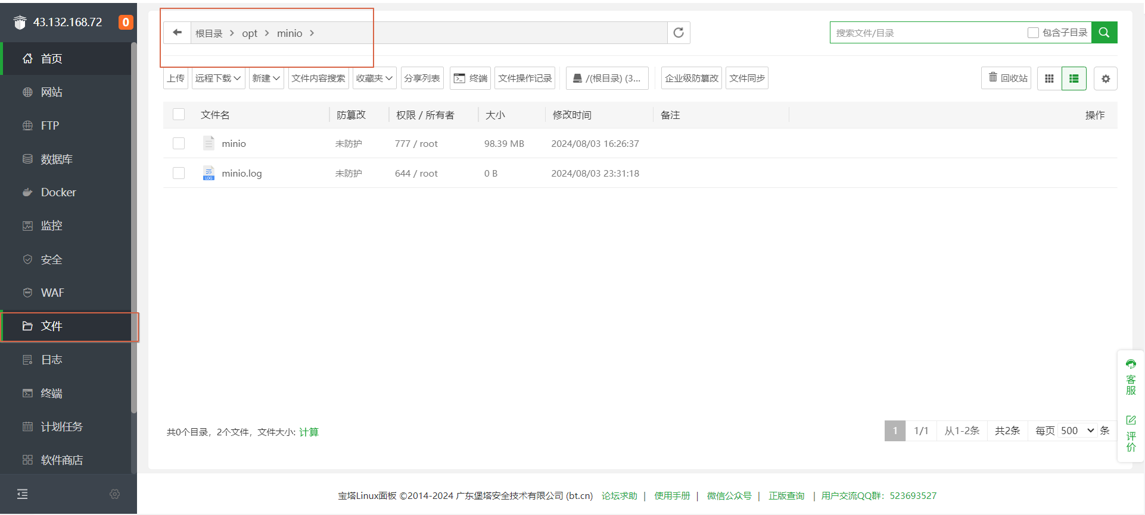

把文件夹中【start.sh】上传到目录中
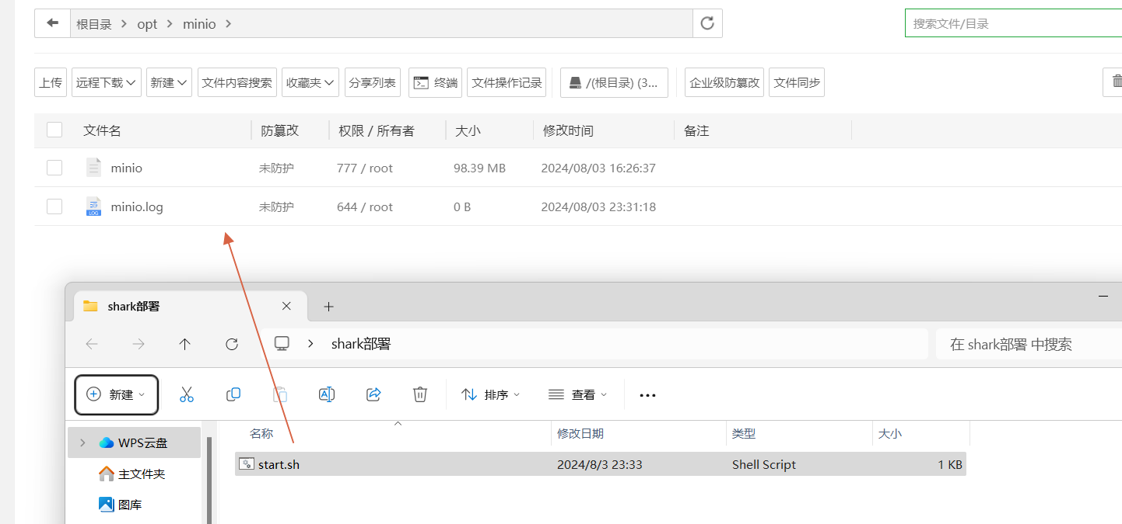

点击终端

执行以下命令【sh start.sh】
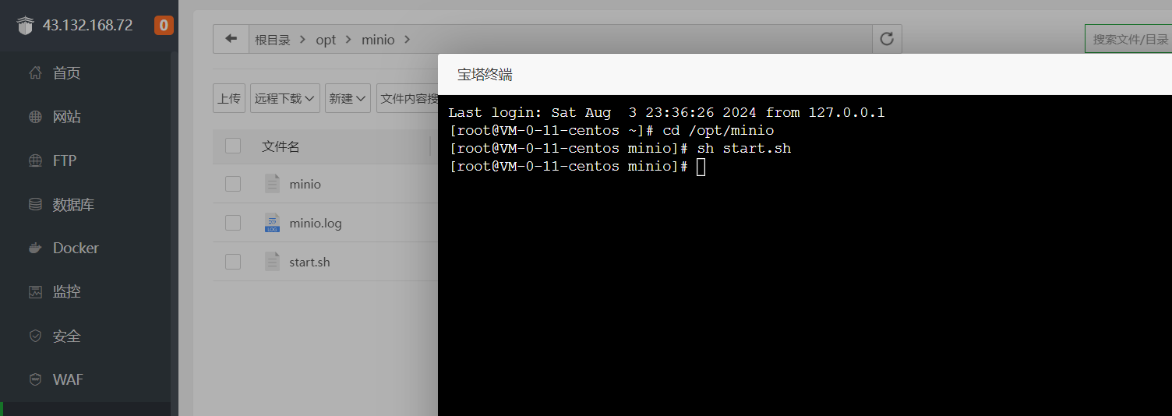

输入http://43.132.126.240:9999 可以打开minio首页

添加站点
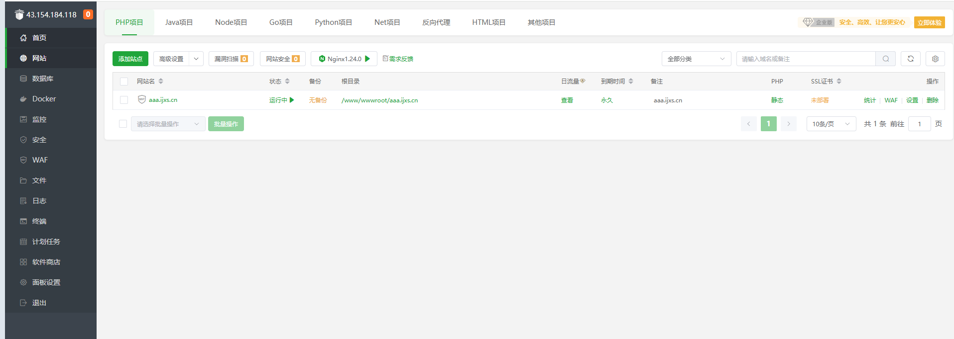
1.点击【添加站点】

Sheet2
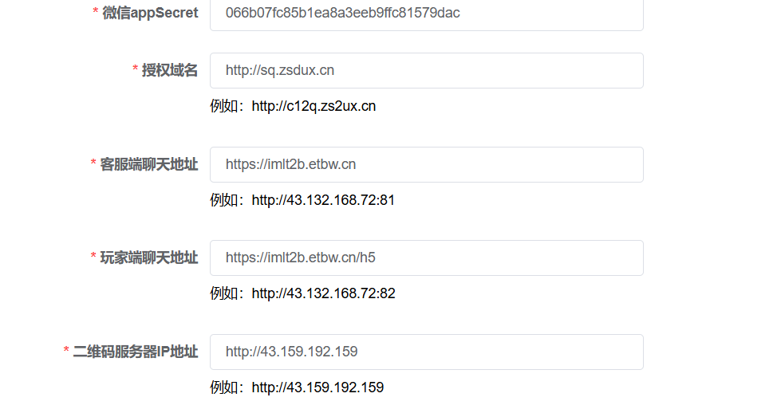

Sheet3
